Análisis cualitativo de riesgos
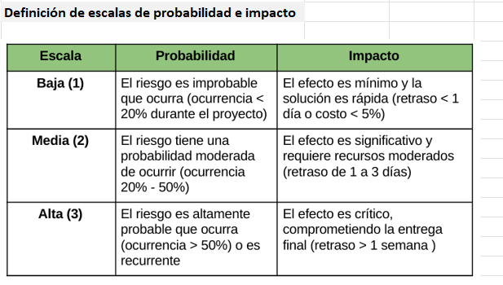
NetGuard: Plataforma Inteligente de Monitoreo de Redes
# | Causa | Evento de Riesgo | Efecto | Dueño | Probabilidad | Impacto | Nivel de Riesgo
1 | Si Scapy no es compatible con la versión de Python o el sistema operativo del equipo de captura, | el módulo de captura de paquetes falla al iniciar, | lo cual resulta en la imposibilidad de capturar tráfico de red y detener el proyecto. | Desarrollador Backend | Alta (3) | Alto (3) | 9 Alto
2 | Si la cola de mensajes entre el módulo de captura y el módulo de detección se satura por alto volumen de tráfico, | se pierden paquetes antes de ser analizados, | lo cual resulta en que la diferencia entre paquetes analizados y capturados supere el 5% permitido. | Arquitecto de Software | Alta (3) | Alto (3) | 9 Alto
3 | Si los dispositivos ESP32 no mantienen una conexión estable con la red LAN del laboratorio, | se producen desconexiones intermitentes durante las pruebas, | lo cual resulta en datos de tráfico IoT incompletos y resultados no confiables. | Ingeniero de Redes | Alta (3) | Alto (3) | 9 Alto
4 | Si la integración entre la generación de trafico con python y el entorno de red del laboratorio presenta incompatibilidades, | no es posible simular tráfico anómalo de manera controlada, | lo cual resulta en la imposibilidad de validar el criterio de aceptación de detección de anomalías. | Desarrollador Backend | Alta (3) | Alto (3) | 9 Alto
5 | Si la infraestructura del proyecto no es la adecuada para el alcance del proyecto | no se pueden realizar las pruebas con los dispositivos ESP32 conectados a la red LAN, | lo cual resulta en retrasos con los objetivos del proyecto. | Líder de Proyecto | Alta (3) | Medio (2) | 6 Medio
6 | Si el equipo no realiza respaldos periódicos del código fuente y los logs generados, | una falla de disco o eliminación accidental destruye el avance, | lo cual resulta en la pérdida irreversible de semanas de trabajo de desarrollo. | Líder de Proyecto | Media (2) | Alto (3) | 6 Medio
7 | Si el sistema final no puede ejecutarse en Python 3.10+ sobre Linux o Windows sin configuraciones adicionales, | el profesor no puede reproducir el entorno durante la revisión en equipos distintos al de desarrollo, | lo cual resulta en incumplimiento del requerimiento de compatibilidad y fallo en la demostración. | Líder de Proyecto | Media (2) | Alto (3) | 6 Medio
8 | Si la API REST de Flask no maneja correctamente peticiones del dashboard, | el servidor web colapsa o responde con errores 500, | lo cual resulta en que el dashboard quede inaccesible durante sesiones de monitoreo. | Desarrollador Backend | Media (2) | Medio (2) | 4 Medio
9 | Si no se documenta el proceso de instalación y configuración del entorno durante el desarrollo, | otro integrante o el profesor no puede reproducir el sistema en un equipo diferente, | lo cual resulta en incumplimiento del requerimiento de mantenibilidad y pérdida de tiempo en reconfiguración. | Líder de Proyecto | Media (2) | Medio (2) | 4 Medio
10 | Si la configuración de IPs estáticas en los ESP32 entra en conflicto con asignación de direcciones IP dinámicas por DHCP, | los dispositivos quedan inaccesibles desde el equipo de captura, | lo cual resulta en que el tráfico IoT no sea visible en los registros del sistema. | Ingeniero de Redes | Media (2) | Medio (2) | 4 Medio
11 | Si no se entrega evidencia documentada de las pruebas realizadas con los ESP32 y el tráfico generado, | no se puede verificar el cumplimiento del alcance del proyecto, | lo cual resulta en que el proyecto no cumple con los requerimientos funcionales establecidos. | Líder de Proyecto | Media (2) | Medio (2) | 4 Medio
12 | Si uno o ambos dispositivos ESP32 sufren daño físico o falla de firmware durante las pruebas, | el entorno IoT simulado queda incompleto, | lo cual resulta en la imposibilidad de cumplir el requerimiento de al menos 2 dispositivos operativos. | Equipo de hardware | Baja (1) | Alto (3) | 3 Bajo
13 | Si el sistema almacena direcciones IP reales y datos de sesión sin una política de privacidad definida, | se procesan datos personales de usuarios de la red sin consentimiento explícito, | lo cual resulta en una posible violación de protección de datos personales. | Administrador final | Baja (1) | Alto (3) | 3 Bajo
14 | Si el código fuente entregado no incluye documentación de funciones importantes según lo acordado, | el evaluador no puede verificar el cumplimiento del requerimiento de mantenibilidad, | lo cual resulta en el incumplimiento de buenas prácticas y normas de desarrollo de software. | Ingeniero de Redes | Alta (3) | Bajo (1) | 3 Bajo
15 | Si alguna librería open source utilizada cambia su licencia a una licencia comercial, | el proyecto incumple el requerimiento de software libre establecido, | lo cual resulta en la necesidad de reemplazar componentes críticos fuera del calendario planificado. | Arquitecto de Software | Baja (1) | Medio (2) | 2 Bajo

